关系图
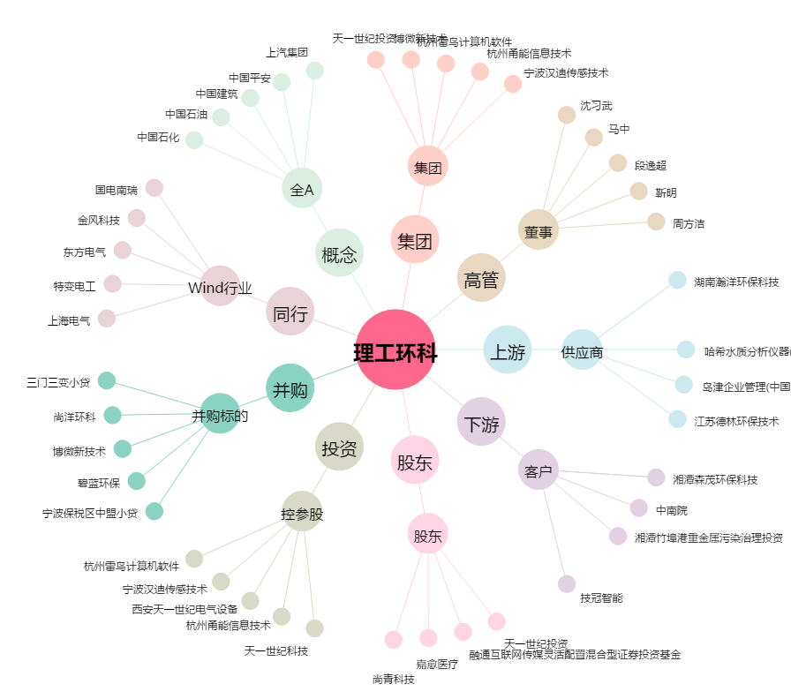
理工环科[002322.SZ] - 关系概览图

